2. Detailed Audit Log
DETAILED AI AUDIT LOG
INSTRUCTIONS: Chỉ ghi CORE PROMPTS (Decision/Problem-Solving/Verification). Mỗi entry phải trả lời đầy đủ 4 câu hỏi trong Human Delta.
Entry # | Prompt Type | Stage/Component | Problem/Context | Prompt to AI | AI Response (Summary) | Human Delta & Reflection | Evidence
1 | DECISION | Decomposition | Cần chia nhỏ requirement | Break down student management into modules | AI suggested 10 modules: User, Student, Course, Grade, Attendance, Report, Export, Import, Settings, Dashboard | Critical Thinking: 10 modules quá nhiều cho project 300 LOC. Contextualization: Project scope nhỏ, chỉ cần core functions. Creative Synthesis: Tôi gộp thành 5 modules: Student, Grade, File I/O, Validation, UI. Decision: Chọn 5 modules vì đủ để implement requirements mà không phức tạp. | Screenshot comparison 10 vs 5
2 | PROBLEM-SOLVING | Abstraction | Cần xác định mối quan hệ UML giữa Use Case "Submit Assignment" của Student và "Plagiarism Check" của AI Engine trong module G3. | How to optimize search for player name in 10,000 records? | "In EduDesk module G3, when a Student submits an assignment, the AI Engine runs a plagiarism check. Write the Mermaid Use Case code and set the correct include/extend relationship." | Critical Thinking: > Phát hiện AI mắc lỗi Context Misunderstanding (Hallucination). AI áp dụng generic template rập khuôn thay vì strict business rule của project. Contextualization: > Trong hệ thống EduDesk, chức năng plagiarism check là 100% mandatory (bắt buộc) cho mỗi lần nộp bài, không phải là một optional branch. Creative Synthesis: > Tôi đã loại bỏ logic sai của AI, tự sửa lại Mermaid syntax thành quan hệ <<include>> trỏ từ "Submit Assignment" sang "Plagiarism Check". Decision Ownership: > Chọn <<include>> để đảm bảo đúng mandatory business flow, giúp ngăn future developers miss việc gọi API kiểm tra đạo văn bắt buộc này. | 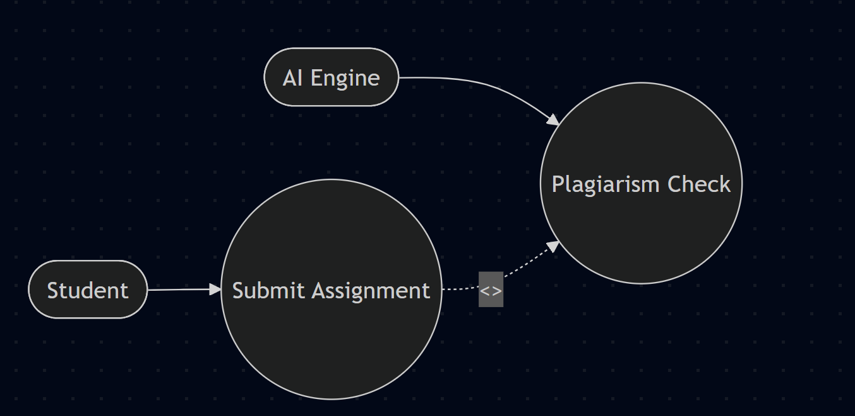 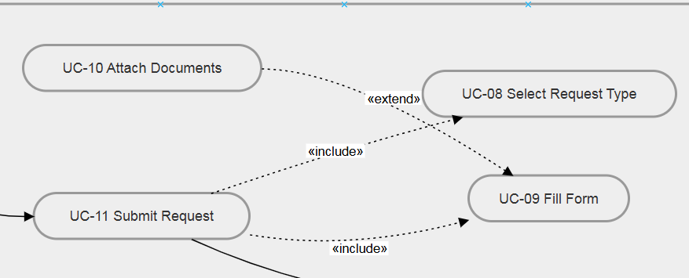 Screenshot đoạn Mermaid code AI viết sai (extend) và đoạn code tôi đã fix lại (include) kèm hình ảnh biểu đồ.

3 | VERIFICATION | Literature Review | Cần verify paper AI cite | Is the paper 'Smith et al. 2023 on IoT anomaly detection' a real publication? | AI confirmed it exists and provided summary |  | Google Scholar screenshot

